Лист 1
Прайс-лист
МИР ПРЯЖИ

В валюте: руб. (курс 1).
Цены указаны на 07.08.2020

№ | Номенклатура/ Характеристика номенклатуры | Описание | Изображение | Артикул | Цена | Ед. | Остаток | Ссылка на сайт
 | 12-0350Набор для вышивания Счетный крест | Набор для вышивания 6744 Счетный крест Панно 21*26 см. Пейзаж | 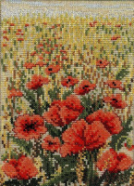 | 12-0350 | 2104.57 |  |  | Изображение
 | 12-0350Набор для вышивания Счетный крест |  |  |  | 2104.57 | шт | 2 | Изображение
 | 12-1169А Набор для вышивания Счетный крест | Набор для вышивания Счетный крест 25*20см. | 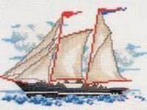 | 12-1169А | 698.58 |  |  | Изображение
 | 12-1169А Набор для вышивания Счетный крест |  |  |  | 698.58 | шт | 2 | Изображение
 | 12-3177 Набор для вышивания Счетный крест | Набор для вышивания Счетный крест | 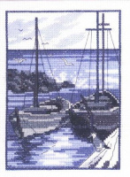 | 12-3177 | 725.00 |  |  | Изображение
 | 12-3177 Набор для вышивания Счетный крест |  |  |  | 725.00 | шт | 1 | Изображение
 | 12-3178 Набор для вышивания Счетный крест | Набор для вышивания Счетный крест | 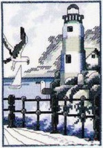 | 12-3178 | 725.00 |  |  | Изображение
 | 12-3178 Набор для вышивания Счетный крест |  |  |  | 725.00 | шт | 3 | Изображение
 | 12-3340 Набор для вышивания счетный крест | 12-3340Набор для вышивания счетный крест | 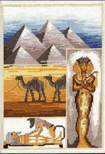 | 12-3340 | 876.90 |  |  | Изображение
 | 12-3340 Набор для вышивания счетный крест |  |  |  | 876.90 | шт | 2 | Изображение
 | 12-3341 Набор для вышивания счетный крест | 12-3341 Набор для вышивания счетный крест | 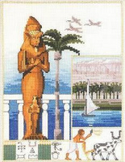 | 12-3341 | 876.90 |  |  | Изображение
 | 12-3341 Набор для вышивания счетный крест |  |  |  | 876.90 | шт | 1 | Изображение
 | 13-1337 Набор для вышивания Счетный крест 9*21 см | Набор для вышивания Счетный крест 9*21 см Пейзаж |  | 13-1337 | 263.44 |  |  | Изображение
 | 13-1337 Набор для вышивания Счетный крест 9*21 см |  |  |  | 263.44 | шт | 1 | Изображение
 | 13-7050 Набор для вышиванияTulip (Тюльпан) | 13-7050 Набор для вышиванияTulip (Тюльпан) | 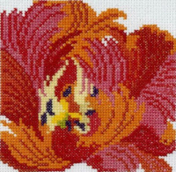 | 13-7050 | 235.50 |  |  | Изображение
 | 13-7050 Набор для вышиванияTulip (Тюльпан) |  |  |  | 235.50 | шт | 2 | Изображение
 | 70-3128 Набор для вышивания Счетный крест 33*45 см | Набор для вышивания Счетный крест 33*45 см Пейзаж | 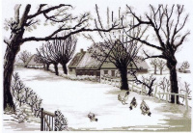 | 70-3128 | 1911.67 |  |  | Изображение
 | 70-3128 Набор для вышивания Счетный крест 33*45 см |  |  |  | 1911.67 | шт | 1 | Изображение
 | 70-8340 Набор для вышивания Счетный крест 48*36 см | Набор для вышивания Счетный крест 48*36 см | 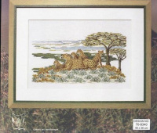 | 70-8340 | 916.52 |  |  | Изображение
 | 70-8340 Набор для вышивания Счетный крест 48*36 см |  |  |  | 916.52 | шт | 1 | Изображение
 | 70-8341 Набор для вышивания Счетный крест 26*35 см | Набор для вышивания Счетный крест 26*35 см Пейзаж |  | 70-8341 | 375.00 |  |  | Изображение
 | 70-8341 Набор для вышивания Счетный крест 26*35 см |  |  |  | 375.00 | шт | 1 | Изображение
 | 70-8345 Набор для вышивания Счетный крест 41*35 см | Набор для вышивания Счетный крест 4135 см | 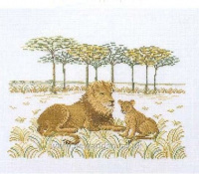 | 70-8345 | 669.23 |  |  | Изображение
 | 70-8345 Набор для вышивания Счетный крест 41*35 см |  |  |  | 669.23 | шт | 1 | Изображение
 | 92-6103 Набор для вышивания Счетный крест | Набор для вышивания Счетный крест Панно 29*37 см. Мифические сюжеты. |  | 92-6103 | 1077.96 |  |  | Изображение
 | 92-6103 Набор для вышивания Счетный крест |  |  |  | 1077.96 | шт | 1 | Изображение
 | 92-6104 Набор для вышивания Счетный крест | Набор для вышивания Счетный крест Панно 29*37 см. | 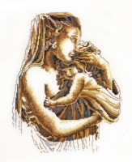 | 92-6104 | 1077.96 |  |  | Изображение
 | 92-6104 Набор для вышивания Счетный крест |  |  |  | 1077.96 | шт | 2 | Изображение
 | Розовые веточки, серия Permin bu Gela | Набор для вышивания "Розовые веточки", серия Permin bu Gela | 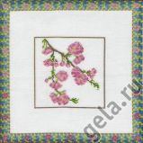 | 20.012.01 | 199.02 |  |  | Изображение
 | Розовые веточки, серия Permin bu Gela |  |  |  | 199.02 | шт | 3 | Изображение

